Sheet1
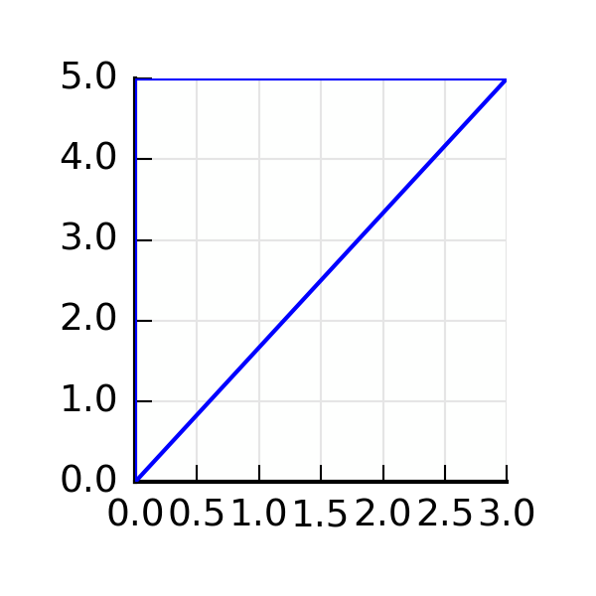
ID: | 20160421134930
Area: | -7.5
Sx | -25
Sy | -7.5
Ix | -93.75
Iy | -11.25
Ixy | -28.125
centroid | [1.0, 3.3333333333333335]
tan_alfa | -0.299209446739
ix | 3.5355339059
iy | 1.2247448714

